Sheet1
To Do List
类别 | 任务 | 工作内容描述 | 预计完成时间 | 备注（示例）
宣传沟通材料形式的改进和系统对接 | 简易版的保险方案介绍 | 1.文案简单明了，便于员工理解保障方案内容 2.文案体现相对于社保，商保补充医疗的意义和必要性 3.文案体现员工父母医疗的产品优势和意义 3.以简易版长图、电子版海报形式体现 | 沟通确认内容后10个工作日
 | 简易版的保险报销流程指引 | 1.文案简单明了，便于员工了解理赔报销流程及所需材料 2.内容包括理赔流程图、员工门诊、住院报销所需材料，父母住院报销所需材料，理赔提交方式，报销提交时效。 3.以简易版长图、电子版海报形式体现 | 沟通确认内容后10个工作日
 | 企业微信的嵌入 | 企业微信工作台增加“补充保险福利”模块，整合服务功能，员工点击后进入鼎源万家福利站平台，可看到保障方案内容，操作拍照理赔，在线客服咨询能功能。 | 2个工作日 （无需开发，企业微信后台配置即可） | 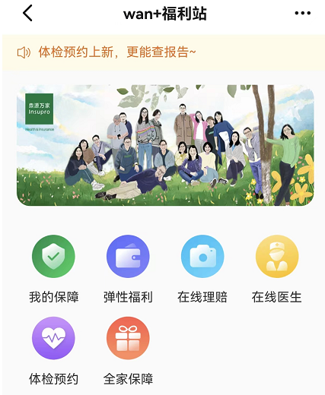
场景化的宣传沟通 | 保险生效之后的通知 | 1.保险生效后的通知邮件自动触发 2.内容文案是以第三方视角的福利宣传，传递补充保险福利实施的初心和思考 3.附上保险方案介绍及理赔流程指引 | 沟通确认内容后10个工作日
 | 新员工入保后的通知
 | 新一年续保成功的通知
C端用户关怀和保险知识普及 | 员工、父母出险后的关怀 | 1、C端用户运营管理和流程完善 2、结合不同的使用场景，向用户传递关爱，普及补充保险相关知识 3、形式可以多样化，比如群直播、写信或者信息推送 | 待前、中、后台内部沟通之后，确定时间表
 | 结合场景的保险知识普及
 | 补充保险的意义与作用宣导
视频 | 补充保险介绍，理赔流程小视频 | 视频拍摄

